15 lines
 | Formulaire de commandites au profit de : |  |  | Participant Information // Informations sur le participant
 | Pledge forms to the benefit of the : |  |  | Participant:
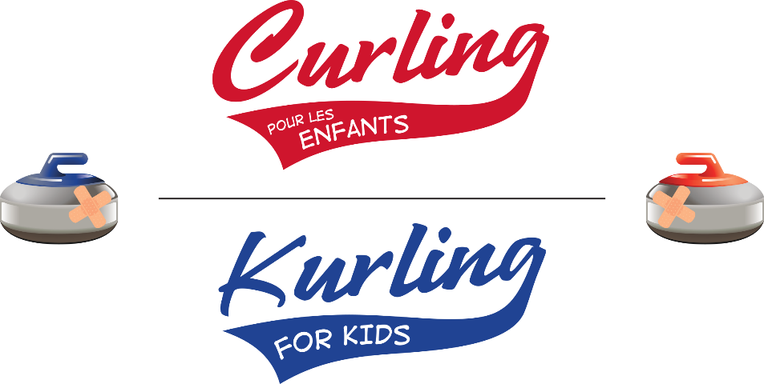
 |  |  |  | Curling Club/Region Club de curling/Région

 |  |  |  | Adresse/Address:

 |  |  |  | Téléphone/Phone #:

 | www.curlingpourlesenfants.org | Pour plus d'informations / For more information |  | Signature:
 | www.kurlingforkids.org | Kurling for Kids / Curling pour les enfants
 |  | (514) 665-6120 info@kurlingforkids.org
 |  |  |  |  | MONTANT AMOUNT |  | Reçu / Tax Receipt OR Billets / Tickets
 | Pour assurer la bonne transmission d'un reçu d'impôt, l'information doit être complète et lisible. Nous les distribuerons au plus tard le 28 février de l'année civile suivante. To ensure proper delivery of a tax receipt, information must be complete and legible. Receipts will be sent out no later than February 28 of the following calendar year.

 | NOM DU COMMANDITAIRE PLEDGER'S NAME |  | COURRIEL EMAIL | TÉLÉPHONE PHONE # | ARGENT CASH or CHEQUE # | CHÈQUE CHEQUE | Reçu Receipt $20 min | Tickets Billets

1
2
3
4
5
6
7
8
9
10
11
12
13
14
15
 |  | Total (argent + chèques) Total (cash + cheques) |  |  | $0.00

